选用案例
 | 地块名称 | 城市 | 区县 | 板块 | 地块编号 | 土地位置 | 建设用地面积(㎡) | 规划建筑面积(㎡) | 容积率上限 | 成交时间 | 成交价(万元) | 成交土地单价(元/㎡) | 成交每亩价(万元/亩) | 成交楼面价(元/㎡) | 年期修正 | 0.779 | 容积率修正 | 用地性质 | 详细规划 | 出让年限(年) | 容积率 | 出让方式 | 集中供地 | 成交特殊政策 | 特殊用地类型 | 交易状态 | 受让单位 | 溢价率(%) | 政府指导价(元/㎡)
案例1 | 平谷新城0105街区PG00-0105-0009地块(平谷区兴谷智慧产业赋能中心项目)M1工业用地 | 北京市 | 平谷区 | 王辛庄镇 | 京规自挂(平)工业[2023]004号 | 中关村平谷园(兴谷园) | 53345.32 | 64014.38 | 1.2 | 2023-07-06 | 7279.4 | 1364.58 | 90.97 | 1137 | 1727 | 1345 | 1433 | 工业用地 | M1工业用地 | 20年 | ≤1.2 | 挂牌 |  |  |  | 已成交 | 北京兴谷源亚科技发展有限公司 | 0
案例2 | 北京市昌平区中关村科技园昌平园东区二期CP00-1201-0001地块M1一类工业用地 | 北京市 | 昌平区 | 南邵镇 | 京规自挂(昌)工业[2022]003号 | 昌平区南邵镇 | 53536.71 | 64244.05 | 1.2 | 2022-11-03 | 8178.27 | 1527.6 | 101.84 | 1273 | 1934 | 1507 | 1605 | 工业用地 | M1一类工业用地 | 20年 | ≤1.2 | 挂牌 |  |  |  | 已成交 | 爱美客技术发展股份有限公司 | 0
案例3 | 崔村镇工业园工业前期开发项目(一期)CP06-0101-0002地块M1一类工业用地 | 北京市 | 昌平区 | 崔村镇 | 京规自挂(昌)工业[2025]003号 | 昌平区崔村镇 | 26400 | 39600 | 1.5 | 2025-07-08 | 4862.88 | 1842 | 122.8 | 1228 | 1865 | 1453 | 1692 | 工业用地 | M1一类工业用地 | 20年 | ≤1.5 | 挂牌 |  |  |  | 已成交 | 福星东联(北京)科技股份有限公司 | 0
 |  |  |  |  |  |  |  |  |  |  |  |  |  |  |  | 容积率修正1.2 | 0.9388
 | 2024年正评估值 |  |  |  |  |  |  |  |  |  |  |  |  | 年期修正系数 | 1.5191 | 容积率修正1.5 | 0.8589

 | 案例3
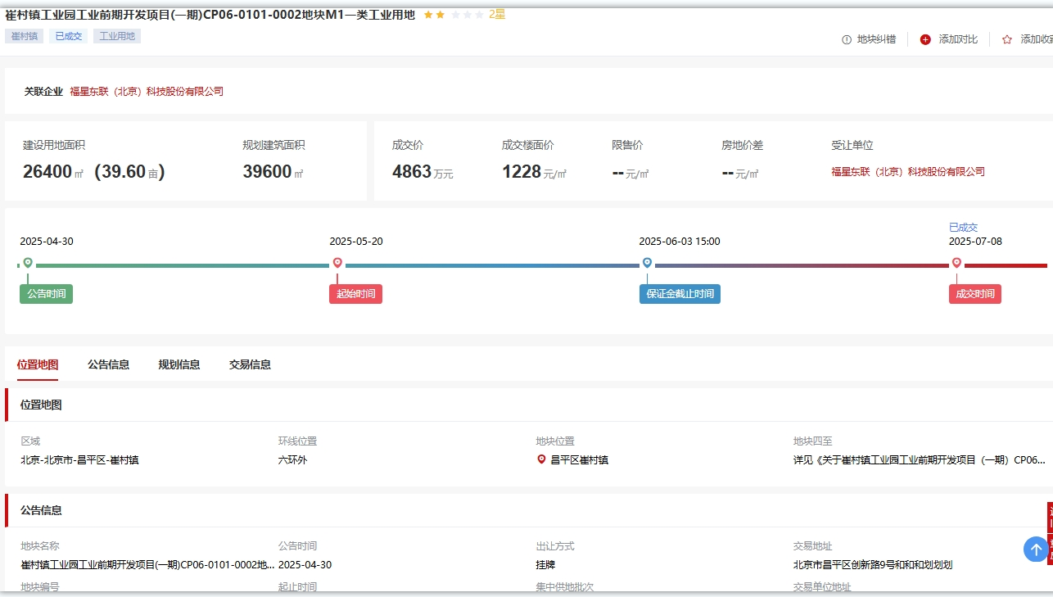
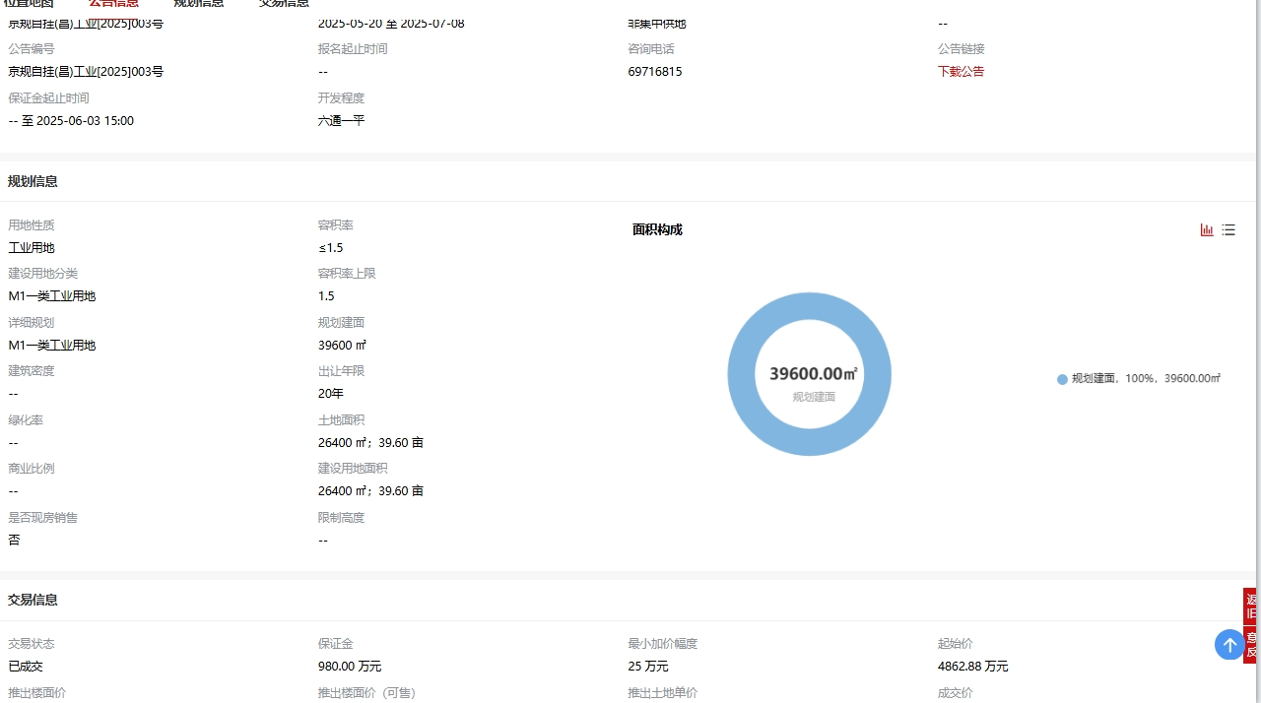

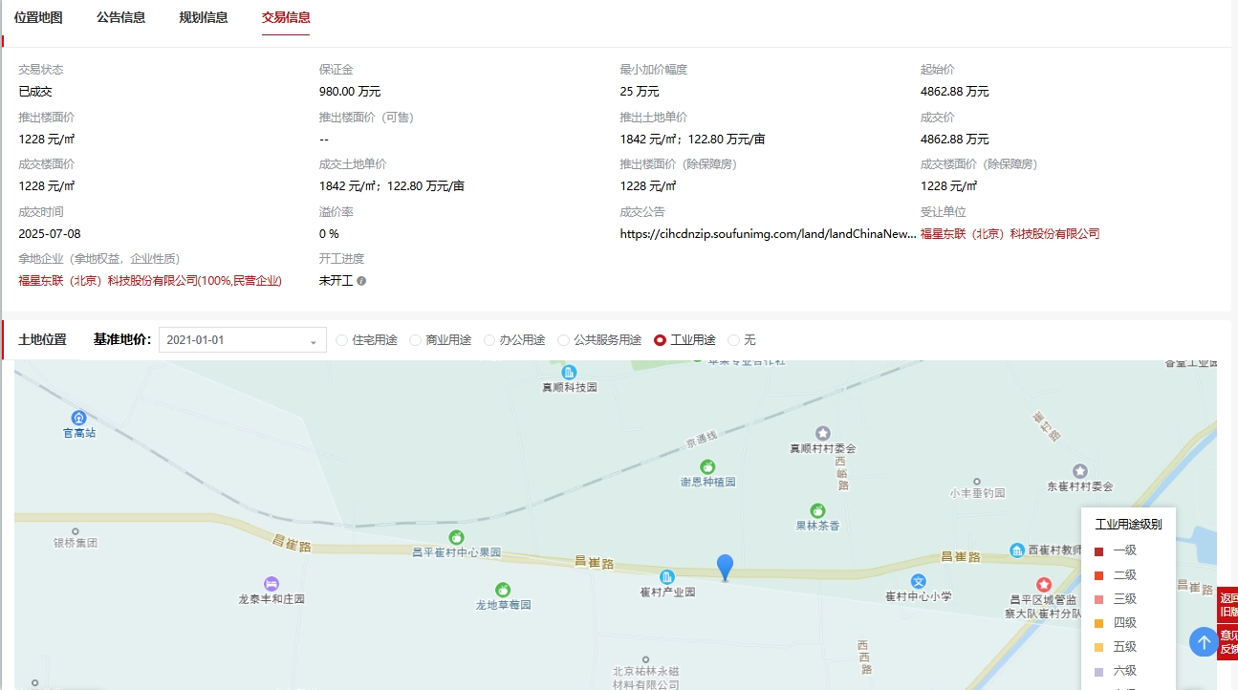

 | 案例1

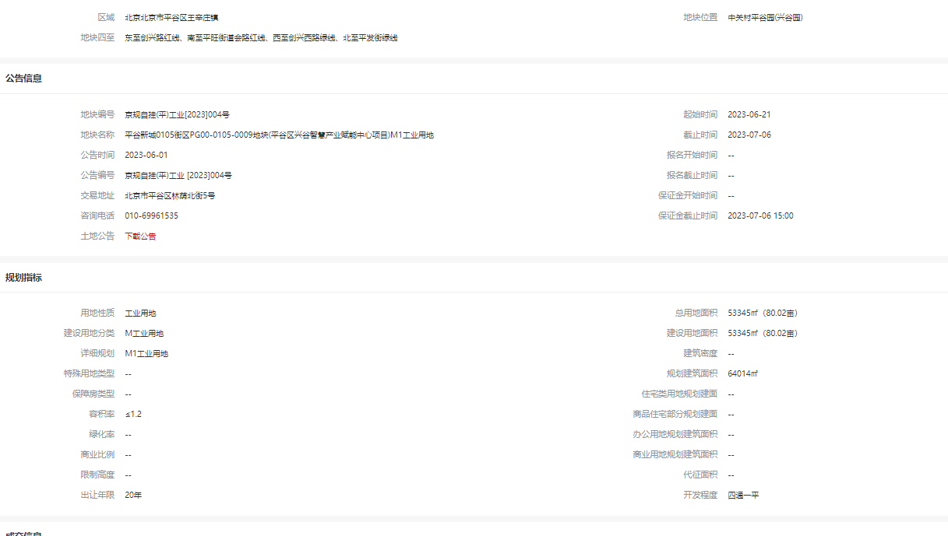

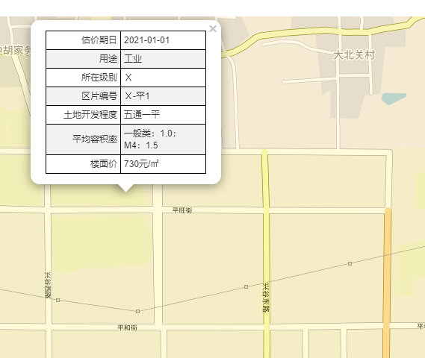

 | 案例2

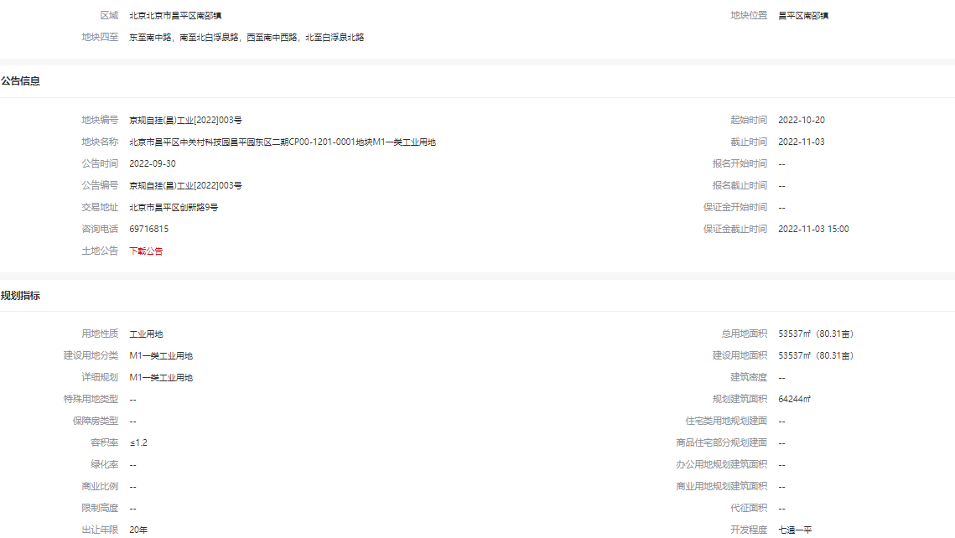
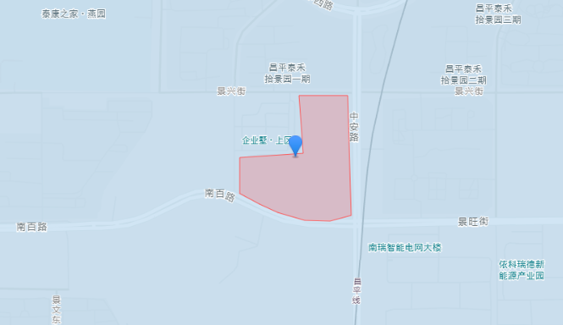

租金案例
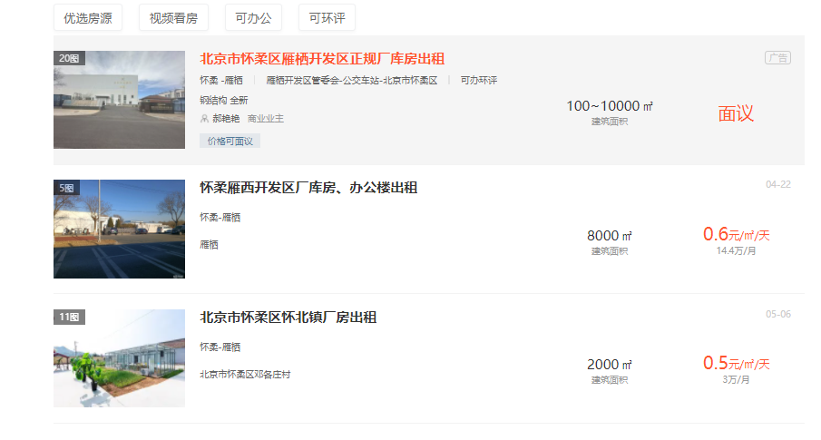
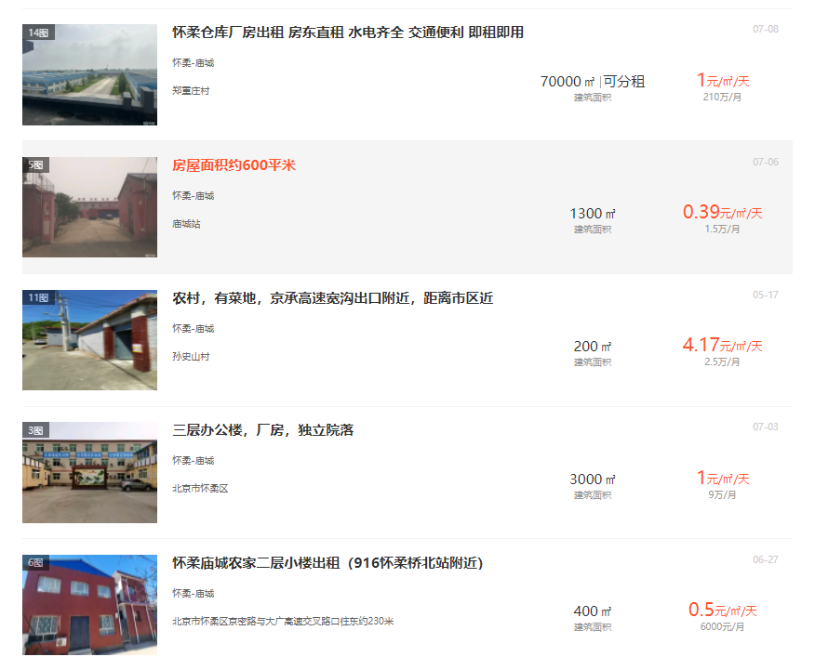
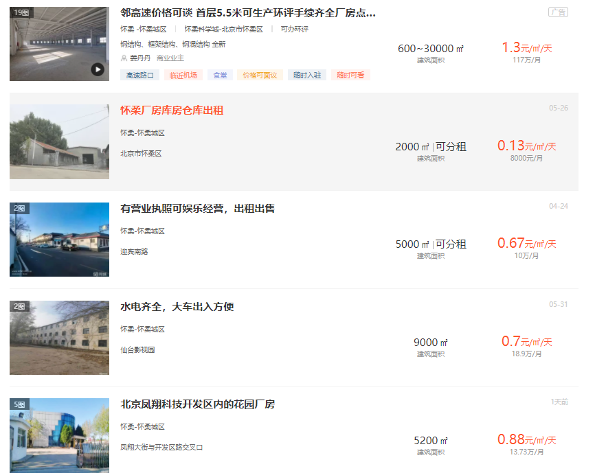

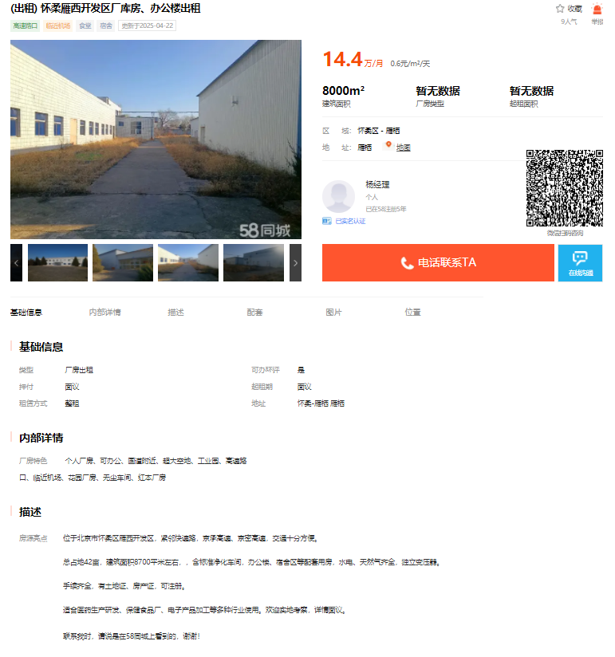

面积 | 2000
日租金 | 0.41 | 30万元一年
房主是邓各庄村村民，地是村里的集体建设用地
正房2019年建成
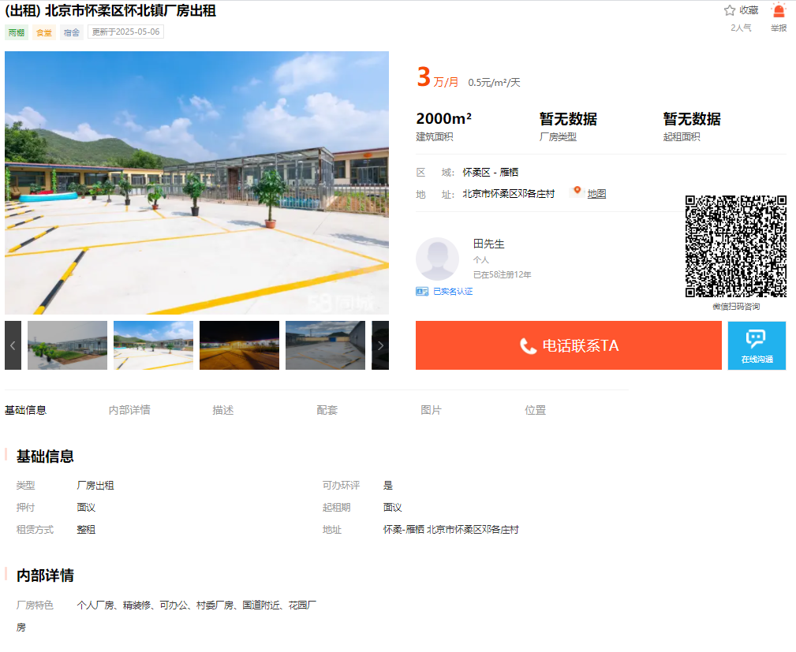
厢房12件，是2000年以后建成的，砖混
有停车场，可停20-30辆车
五通
层高4米8
装修好的有6套，还有6间毛坯，现做日租房，平常200多元一晚，周末300多一晚，法定节假日400多一晚
面积 | 223
日租金 | 1.2-1.3
地址 | 雁栖东二路，房主介绍房子位于十字路口，西侧是101中学
 | 1层厂房，精装修，做办公使用，现空置，
 | 正常层高
 | 有停车场30-50米，有3间宿舍，每间可放两张单人床
 | 市政供暖，无燃气

